見本
プログラムは、Ａ4サイズの両面でお願いします。ページ番号は不要です。部数は２３０部です。

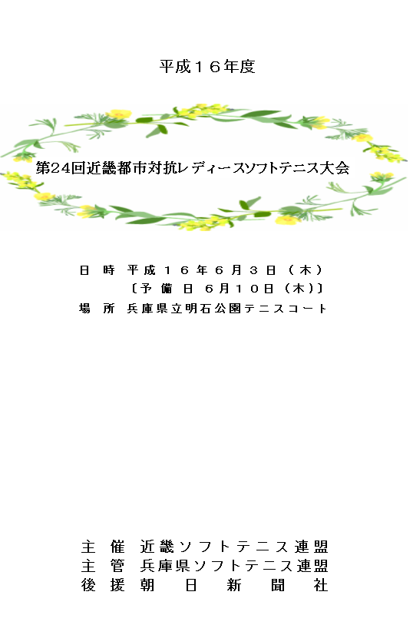
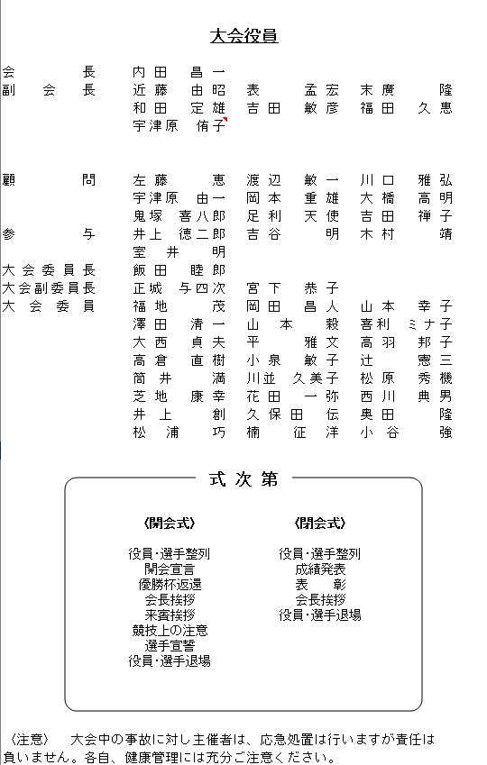
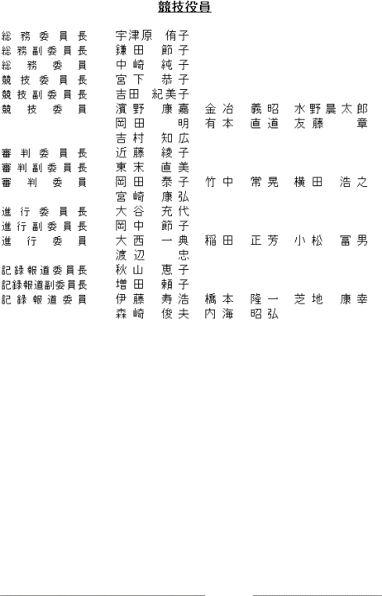
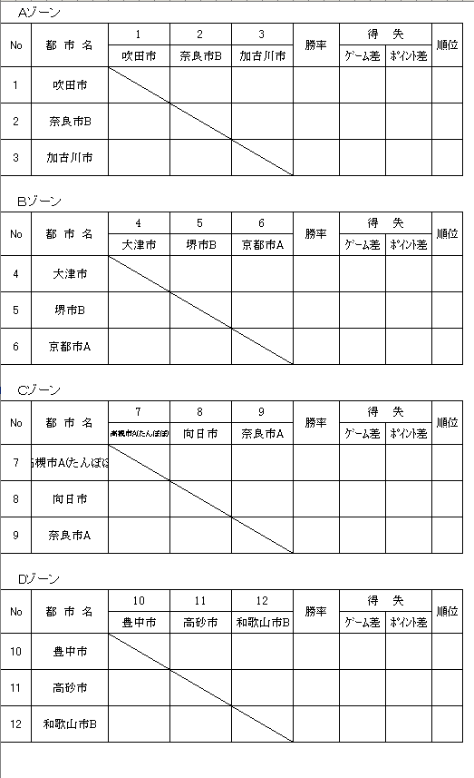
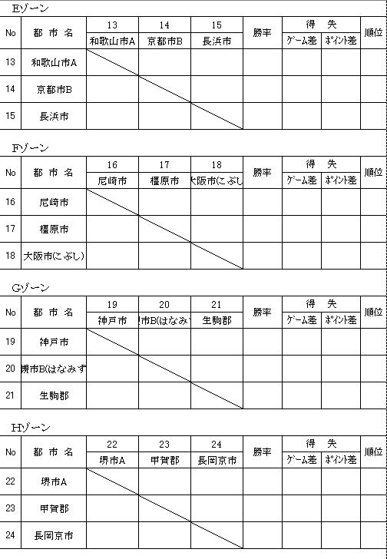
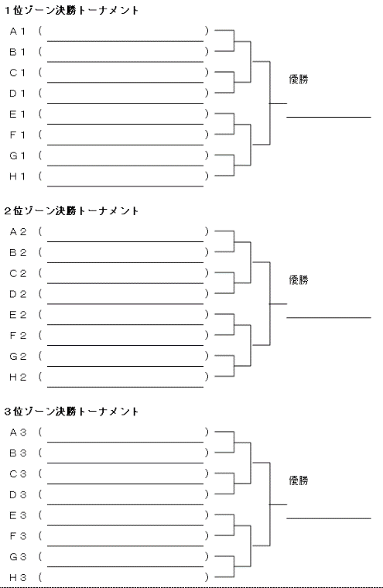

P1(表紙) | P2(大会役員） | P3(競技役員) | P4(予選１) | P5(予選２) | P6(決勝T)
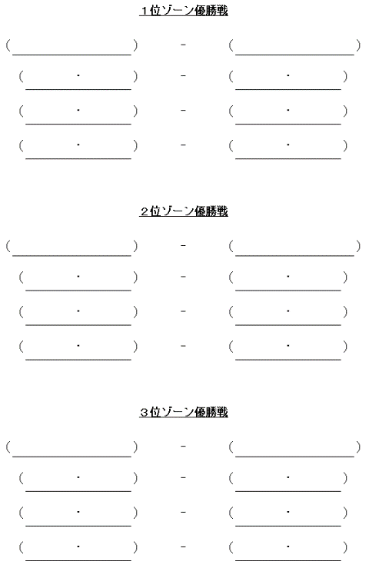
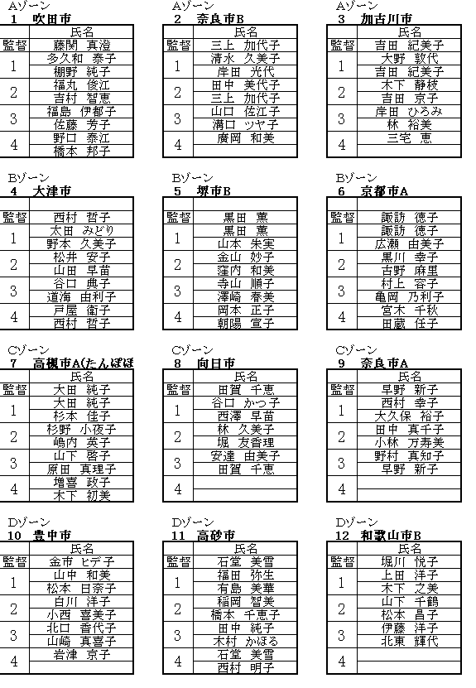
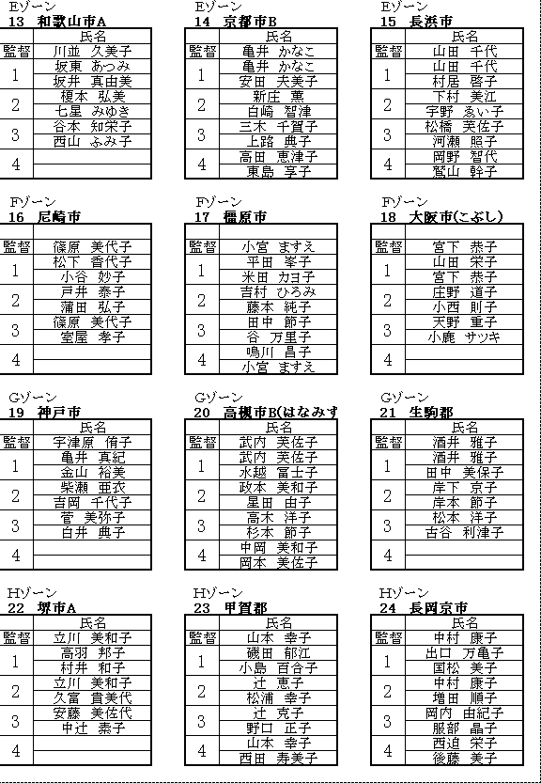
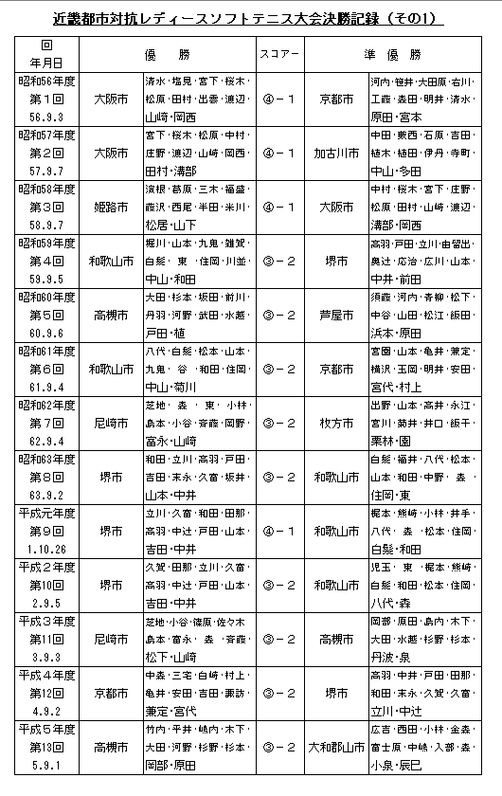
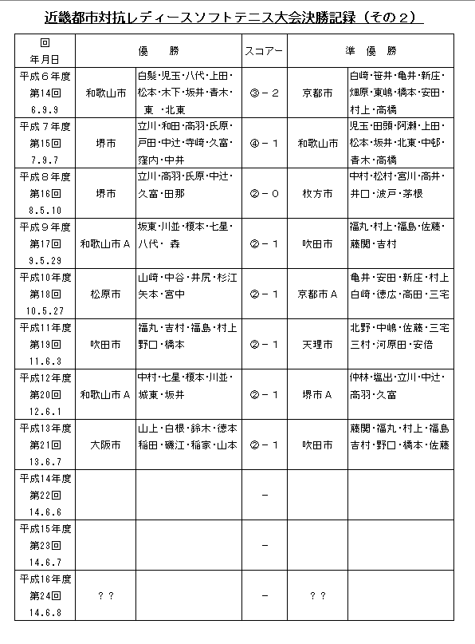


P7(決勝戦績) | P8(選手名簿１) | P9(選手名簿２) | P10(記録１) | P11(記録２) | P12(裏表紙)

表紙
令和５年度

第２８回近畿都市対抗レディースソフトテニス大会
第４３回近畿都市対抗レディースソフトテニス大会

 | 日 時 |  | 令和５年６月１日（木） |  | 午前９：００
 |  |  | 〔予 備 日 ６月８日（木)〕
 | 場 所 |  | NDK来夢・嬉しの森テニスコート（明石公園テニスコート）

 |  | 主 催 |  | 近畿ソフトテニス連盟
 |  | 主 管 |  | 兵庫県ソフトテニス連盟
 |  | 協 賛 |  | ナガセケンコー株式会社
 |  |  |  | 株式会社ルーセント

 |  | 後 援 |  | 兵庫県教育委員会

決勝T
〈開会式〉
役員･選手整列
開会宣言
優勝杯返還
会長挨拶
来賓挨拶
競技上の注意
選手宣誓
役員･選手退場
式 次 第
〈閉会式〉
役員･選手整列
成績発表
表 彰
会長挨拶
役員･選手退場
１位グループ決勝トーナメント

1 | ( | 大阪市旭 | ） | ②

 |  |  |  |  | ②
2 | ( | 京都市スラッカー | ）
 |  |  |  | 1 |  | 1

3 | ( | 奈良市Ｂ | ） | 0
 |  |  |  |  |  |  | 優勝
 |  |  |  |  | 0
4 | ( | 和歌山市Ａ | ）
 |  |  |  | ②
 |  |  |  |  |  |  | 舞鶴市
5 | ( | 吹田市 | ） | ②
 |  |  |  |  | 1

6 | ( | 堺やさかい | ）
 |  |  |  | 0

7 | ( | 奈良市Ａ | ） | 1 |  | ②

 |  |  |  |  | ②
8 | ( | 舞鶴市 | ）
 |  |  |  | ②

２位グループ決勝トーナメント

1 | ( | 神戸市 | ） | ②
 |  |  |  |  | 1

2 | ( | 香芝市 | ）
 |  |  |  | 1 |  | 1

3 | ( | 西宮市 | ） | 1
 |  |  |  |  |  |  | 優勝
 |  |  |  |  | ②
4 | ( | 尼崎市 | ）
 |  |  |  | ②
 |  |  |  |  |  |  | 和歌山市Ｂ
5 | ( | 城陽市 | ） | 0
 |  |  |  |  | ②

6 | ( | 和歌山市Ｂ | ）
 |  |  |  | ②

7 | ( | 甲賀市 | ） | 1 |  | ②

 |  |  |  |  | 0
8 | ( | 枚方市 | ）
 |  |  |  | ②

３位グループ決勝トーナメント

1 | ( | 東大阪市 | ） | ②

 |  |  |  |  | ②
2 | ( | 東近江市 | ）
 |  |  |  | 0 |  | 0

3 | ( | 京都市 | ） | ②
 |  |  |  |  |  |  | 優勝
 |  |  |  |  | 0
4 | ( | 亀岡市 | ）
 |  |  |  | 0 | R
 |  |  |  |  |  |  | 明石市
5 | ( | 堺市フレッシュ | ） | 1
 |  |  |  |  | ②

6 | ( | 明石市 | ）
 |  |  |  | ②

7 | ( | 高槻市 | ） | ② |  | ②

 |  |  |  |  | 1
8 | ( | 茨木市 | ）
 |  |  |  | 1

選手名簿１
〈開会式〉
役員･選手整列
開会宣言
優勝杯返還
会長挨拶
来賓挨拶
競技上の注意
選手宣誓
役員･選手退場
式 次 第
〈閉会式〉
役員･選手整列
成績発表
表 彰
会長挨拶
役員･選手退場
Ａゾーン |  | Ａゾーン |  |  |  | Ａゾーン

1 | 奈良市B | 2 | 東大阪市 |  |  | 3 | 神戸市

 | 氏名 |  | 氏名 |  |  |  | 氏名

監督 | 中園 真弓 | 監督 | 奥山 薫 |  |  | 監督 | 桝本 清美

1 | 川本 彩加 | 1 | 根岸 亜矢 |  |  | 1 | 尾上 愛

 | 伊川 昭子 |  | 川瀬 莉穂 |  |  |  | 山本 愛

2 | 中園 真弓 | 2 | 原 真弓 |  |  | 2 | 長郷 みゆき

 | 向井 瑳智子 |  | 廣瀬 マチ子 |  |  |  | 桝本 清美

3 | 大薗 香織 | 3 | 中谷 真佐美 |  |  | 3 | 貴田 弥生

 | 浅野 こずえ |  | 檜垣 治子 |  |  |  | 山田 まゆみ

4 |  | 4 | 奥山 薫 |  |  | 4

Ｂゾーン |  | Ｂゾーン |  |  |  | Ｂゾーン

4 | 西宮市 | 5 | 茨木市 |  |  | 6 | 和歌山市Ａ

 | 氏名 |  | 氏名 |  |  |  | 氏名

監督 | 藤井 喜久子 | 監督 | 森山 頼子 |  |  | 監督 | 坂東 あつみ

1 | 石野 智子 | 1 | 中本 智恵 |  |  | 1 | 坂東 留衣

 | 藤井 喜久子 |  | 古結恵美 | 井川玲子 |  |  | 白樫 愛祐美

2 | 東 純子 | 2 | 長谷川 和代 |  |  | 2 | 坂東 あつみ

 | 遠藤 京子 |  | 肥後 恵子 |  |  |  | 山下 千鶴

3 | 野村 幸代 | 3 | 岡部加奈子 |  | 樽上 幸 | 3 | 小阪 優子

 | 西井 裕子 |  | 上野 ゆり |  |  |  | 脇山 香子美

4 |  | 4 | 森山 頼子 |  |  | 4

 |  |  | 安平 恭子

Ｃゾーン |  | Ｃゾーン |  |  |  | Ｃゾーン

7 | 亀岡市 | 8 | 奈良市A |  |  | 9 | 枚方市

 | 氏名 |  | 氏名 |  |  |  | 氏名

監督 | 加藤 由美子 | 監督 | 前川桃代 | 稲田幸子 |  | 監督 | 茅根 まゆみ

1 | 竹中 弓野 | 1 | 鈴木 美和 |  |  | 1 | 服部 直美

 | 長嶋 悦子 |  | 牧村 由美子 |  |  |  | 井村 玲子

2 | 吉本 順子 | 2 | 前川桃代 | 野々村敏子 |  | 2 | 松村 喜代美

 | 藤澤 智子 |  | 北村 智栄美 |  |  |  | 渡辺 加代子

3 | 加藤 由美子 | 3 | 高木 由記 |  |  | 3 | 財賀 輝実

 | 加藤 麻紀子 |  | 稲田 幸子 |  |  |  | 荒井 至津恵

4 | 川元 由紀 R | 4 |  |  |  | 4

Ｄゾーン |  | Ｄゾーン |  |  |  | Ｄゾーン

10 | 大阪市旭 | 11 | 明石市 |  |  | 12 | 甲賀市

 | 氏名 |  | 氏名 |  |  |  | 氏名

監督 | 中辻 孝子 | 監督 | 山田 美和子 |  |  | 監督 | 松浦みどり | 藤橋由紀

1 | 坂井 美香 | 1 | 山田 花梨 |  |  | 1 | 藤原 美智代 R

 | 山本 順子 |  | 山田 麻梨 |  |  |  | 平野 敬子 R

2 | 中辻 孝子 | 2 | 石井 路子 |  |  | 2 | 辻 克子

 | 吉田 智佳 |  | 山田 美和子 |  |  |  | 野口 正子

3 | 中溝 静香 | 3 | 平尾 真衣 |  |  | 3 | 安達 勝代

 | 吉川 有可里 |  | 土屋 憂摩 |  |  |  | 大橋 千賀子

4 | 浅井 貴子 | 4 |  |  |  | 4 | 藤橋 由紀

 |  |  |  |  |  |  | 松浦みどり | 大原和美

